Sheet1
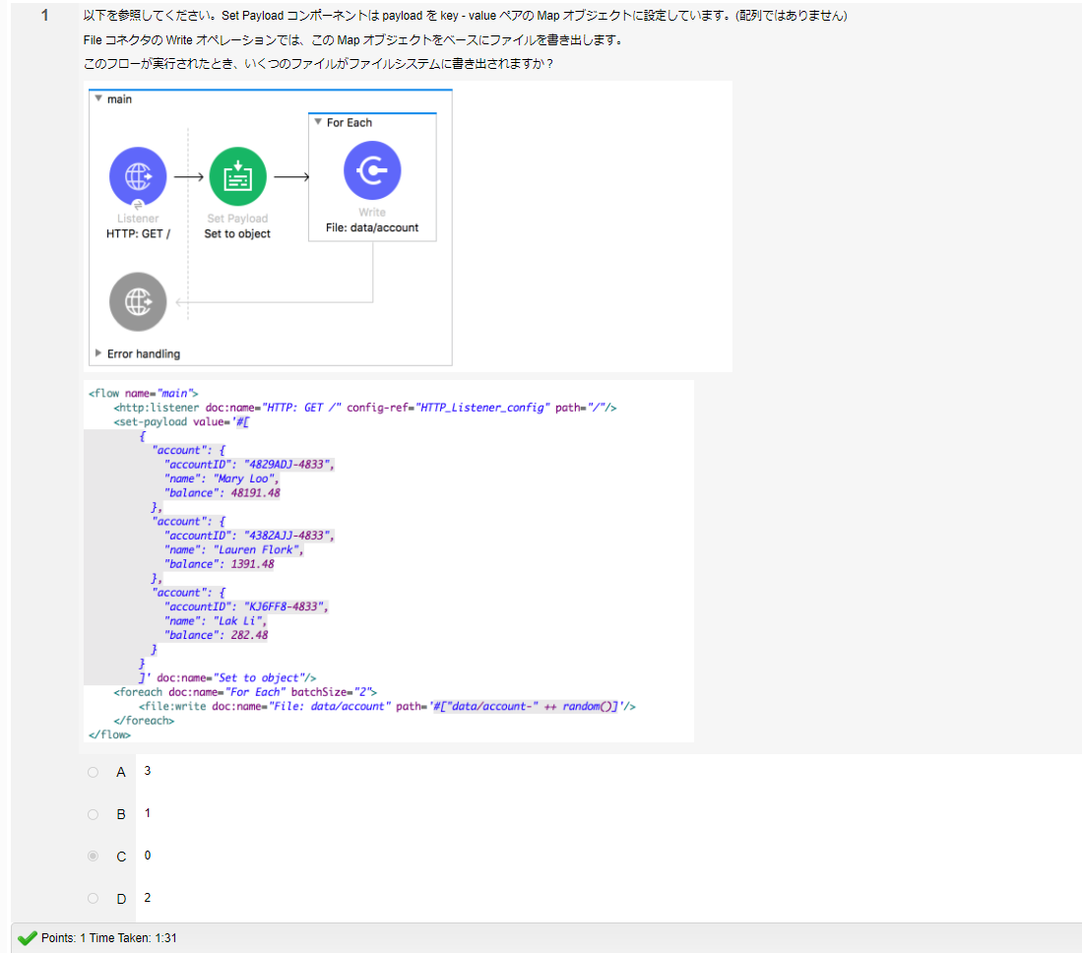
w13-q-3
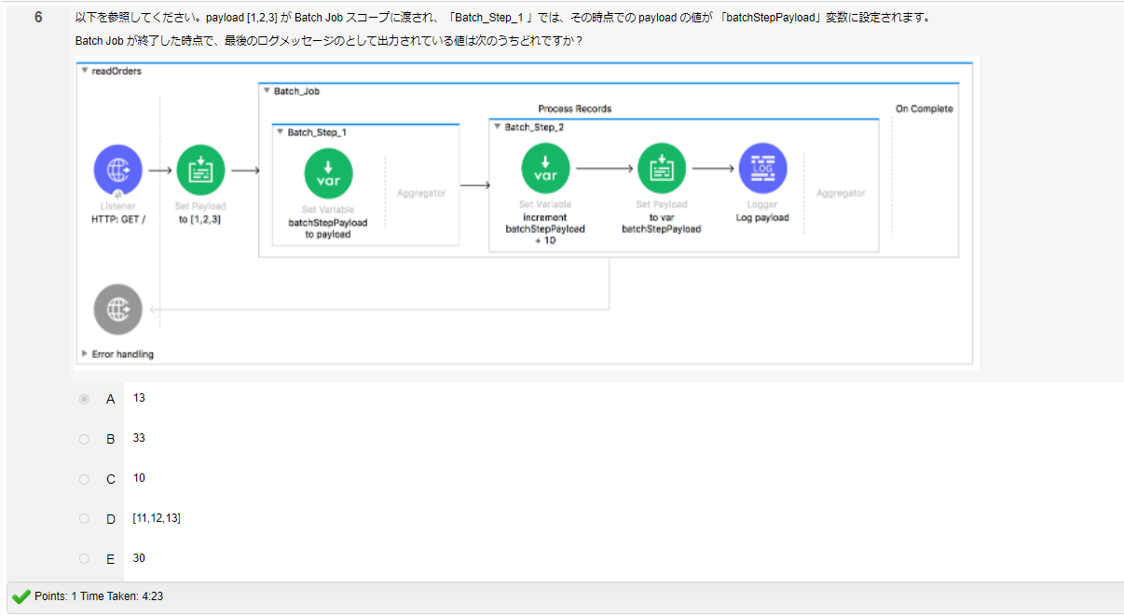

w13-q-1 |  |  | wt13-q-2
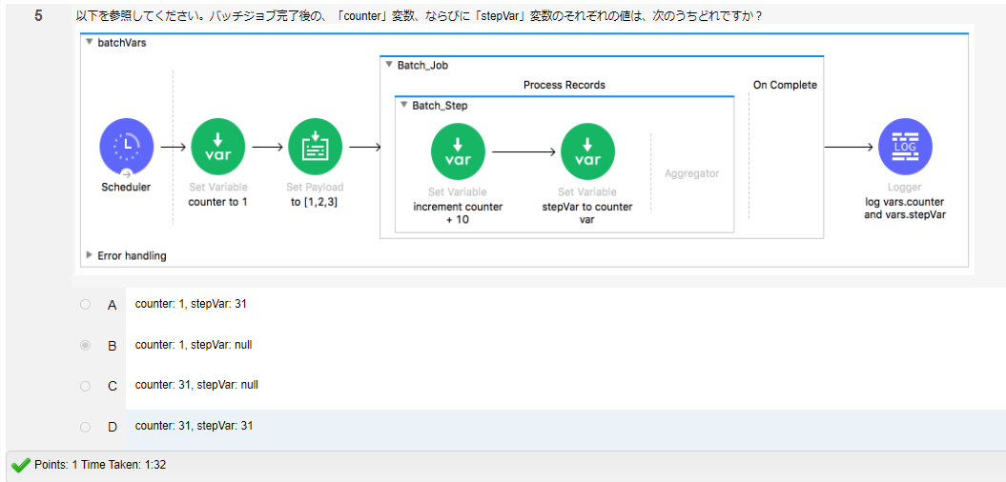
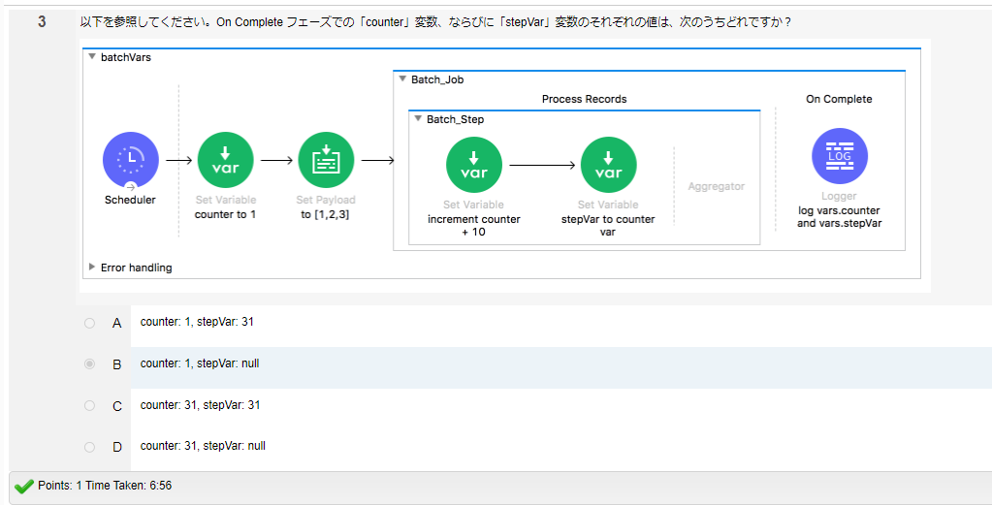

w13-q-6

w13-q-5
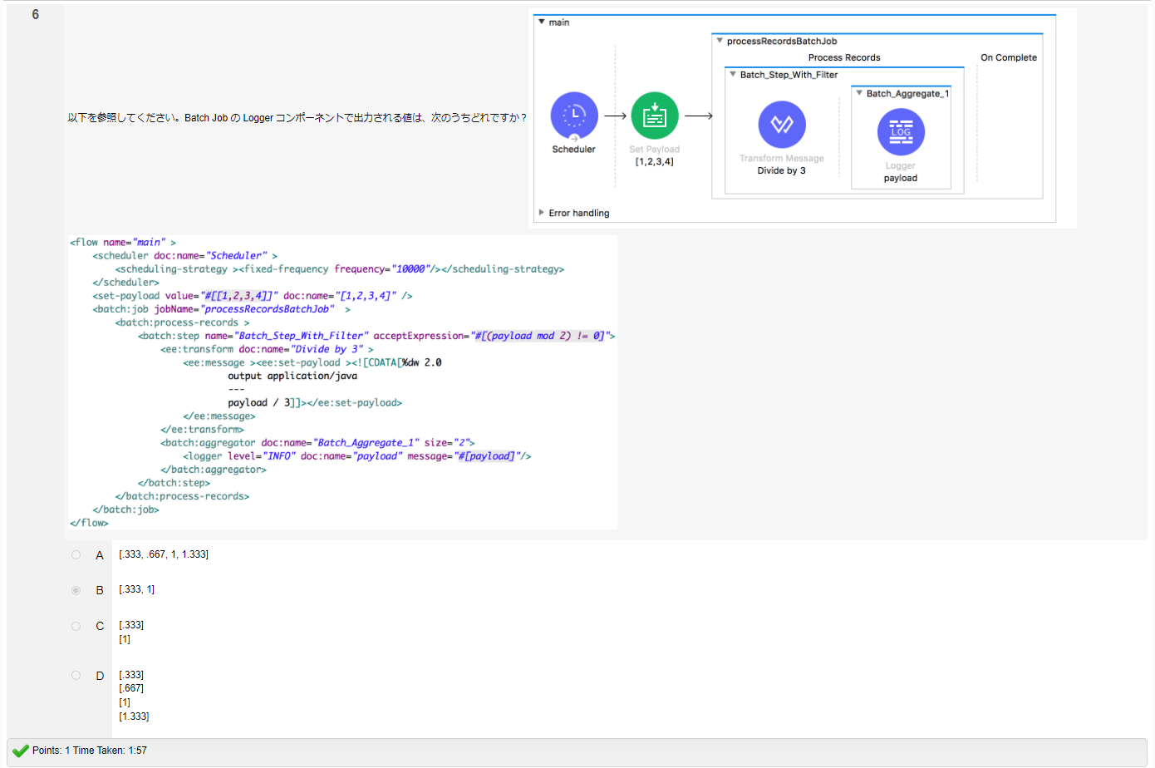

w13-q-4 | Error が発生のため、ファイル生成されない | Foreach does not support 'java.util.Map' with no collection expression. To iterate over Map entries use '#[dw::core::Objects::entrySet(payload)]'

